INFO
 |  |  |  |  | 캐릭터 기획 초안

1 | 개요

 | - 캐릭터 시스템의 기능 및 규칙을 설명한다.

 | ① 캐릭터 타입
 |  | 1-1 캐릭터 속성
 |  |  | - 캐릭터의 속성은 봄, 여름, 가을 겨울의 속성을 가진다
 |  |  | - 각 속성별로 상성이 존재하며, 상성에 따라 공격 및 방어력이 달라진다.

 |  |  |  |  | 속성 |  |  | 내용
 |  |  |  |  | 1 |  |  | 봄
 |  |  |  |  | 2 |  |  | 여름
 |  |  |  |  | 3 |  |  | 가을
 |  |  |  |  | 4 |  |  | 겨울

 |  | 1-2 캐릭터 등급
 |  |  | - 캐릭터 뽑기에서 출현하는 등급은 1, 2, 3등급만 존재한다.
 |  |  |  | → 4, 5, 6등급은 돌파로 달성해야 한다.
 |  |  | - 캐릭터의 등급은 최대 ★6까지 존재하고, 각 캐릭터의 영혼석(조각)과 게임 재화를 통하여 돌파하는 시스템이다.

 |  |  |  |  | 등급 |  |  |  | 필요 영혼석 개수
 |  |  |  |  | 1 |  |  |  | 30
 |  |  |  |  | 2 |  |  |  | 50
 |  |  |  |  | 3 |  |  |  | 80
 |  |  |  |  | 4 |  |  |  | 100
 |  |  |  |  | 5 |  |  |  | 120
 |  |  |  |  | 6 |  |  |  | 0

 |  |  | - 태생이 ★1인 캐릭터가 ★6이 되려면 영혼석이 총 380개 필요하며, 태생이 ★3인 캐릭터가 ★6이 되려면 영혼석이 총 300개 필요하다

 |  | 1-3 캐릭터 역할군
 |  |  | - 각 캐릭터는 역할군이 존재한다.
 |  |  | - 착용할 수 있는 장비의 타입과는 별개이다.

 |  |  |  |  | 속성 |  |  | 내용 |  | 상세 설명
 |  |  |  |  | 1 |  |  | 딜러 |  | 높은 공격력과 치명타로 적에게 강한 피해를 주는 역할군
 |  |  |  |  | 2 |  |  | 탱커 |  | 높은 HP와 회피력, 방어력을 갖고있는 역할군
 |  |  |  |  | 3 |  |  | 힐러 |  | 아군을 치유하는 역할군
 |  |  |  |  | 4 |  |  | 서포터 |  | 아군 혹은 적에게 버프/디버프를 주는 역할군

 | ② 캐릭터 레벨 성장
 |  | - 캐릭터의 최대 레벨은 계정(조사단장)의 레벨을 초과할 수 없다.
 |  | - 캐릭터의 레벨은 경험치 성장 재료(ITEM)와 게임 재화로 성장시킬 수 있다.
 |  | - 캐릭터의 레벨을 성장시킬 때마다 일부 STATUS 값이 상승한다. (각 역할군에 어울리는 스탯이 더 많이 상승)
 |  |  | ex) 딜러 역할군 → 공격력 25, 치명타 피해 15, HP 5 상승
 |  |  | ex) 탱커 역할군 → 공격력 5, 방어력 20, HP 15 상승

 | ③ 스킬
 |  | - 스킬은 기본 스킬, 메인 스킬, 서브 스킬, 필살기 스킬이 존재한다.

 |  |  |  |  | 스킬 종류 |  |  |  | 최대 레벨
 |  |  |  |  | 기본 스킬 |  |  |  | 10
 |  |  |  |  | 메인 스킬 |  |  |  | 10
 |  |  |  |  | 서브 스킬 |  |  |  | 10
 |  |  |  |  | 필살기 |  |  |  | 5

 |  | - ★1의 캐릭터는 기본 스킬만 해금되어 있는 상태이다.
 |  | - ★2의 캐릭터는 기본 스킬, 메인 스킬만 해금되어 있는 상태이다.

 |  |  |  | 등급 |  | 스킬 해금
 |  |  |  | 1 |  |  | 기본 |  |  | 메인 |  | 서브 | 필살기
 |  |  |  | 2 |  |  | 기본 |  |  | 메인 |  | 서브 | 필살기
 |  |  |  | 3 |  |  | 기본 |  |  | 메인 |  | 서브 | 필살기
 |  |  |  | 4 |  |  | 기본 |  |  | 메인 |  | 서브 | 필살기
 |  |  |  | 5 |  |  | 기본 |  |  | 메인 |  | 서브 | 필살기
 |  |  |  | 6 |  |  | 기본 |  |  | 메인 |  | 서브 | 필살기

 |  | - 스킬은 스킬 성장 재료(ITEM)와 게임 재화로 성장시킬 수 있다.
 |  | - 스킬 레벨 9→10을 넘어가는 구간에는 희귀 아이템이 필수로 들어가야한다 (ex. '원신'의 지식의 왕관)

 | ④ 호감도 (AFFECTION)
 |  | - 선물 아이템, 스테이지 클리어, 퀘스트 보상 등으로 호감도 레벨을 올릴 수 있다.

 |  | - 각 캐릭터마다 선호하는 선물이 있으며, 그에 따라 배수가 적용된다.

 |  |  |  | 타입 |  |  | 배수 |  |  |  | 내용
 |  |  |  | 1 |  |  | 2 |  |  |  | 사랑하는 선물
 |  |  |  | 2 |  |  | 1.5 |  |  |  | 좋아하는 선물
 |  |  |  | 3 |  |  | 1 |  |  |  | 중립적인 선물
 |  |  |  | 4 |  |  | 0.5 |  |  |  | 싫어하는 선물

 |  | - 호감도 레벨 상승 시 전투력 보너스(STATUS) 및 고유 이벤트가 해금된다.
 |  | - 캐릭터의 등급마다 최대 호감도 레벨이 정해져있다.

 |  |  |  | 등급 |  |  |  | 최대 호감도 레벨
 |  |  |  | 1 |  |  |  | 10
 |  |  |  | 2 |  |  |  | 10
 |  |  |  | 3 |  |  |  | 20
 |  |  |  | 4 |  |  |  | 20
 |  |  |  | 5 |  |  |  | 100
 |  |  |  | 6 |  |  |  | 100

 | ⑤ 애용품 (AFFECTION_ITEM)
 |  | - 호감도 레벨이 20에 달성하면 각 캐릭터의 애용품(AFFECTION_ITEM)을 얻을 수 있다.
 |  | - 애용품은 아이템의 개념이 아닌, 애용품 획득 조건 달성 시에 자동으로 장착되는 세미 장비의 개념이다. (ex. 블루아카이브 '고유무기' 시스템)
 |  | - 호감도 레벨에 따라 애용품의 등급을 돌파할 수 있으며, 추가 효과도 얻을 수 있다.

 |  |  |  |  | 애용품 등급 |  |  |  |  | 필요 호감도 레벨 |  |  |  | 돌파 시 추가 효과
 |  |  |  |  | ♥1 |  |  |  |  | 20 |  |  |  | 기본 능력치 상승
 |  |  |  |  | ♥2 |  |  |  |  | 40 |  |  |  | 기본 능력치 상승, 기본 스킬 강화

 |  | - 애용품은 레벨 성장 or 돌파의 개념 없이 호감도 레벨로만 판단한다.

2 | 인게임 내 캐릭터 작동 규칙

 | - 스테이지 진입 시 캐릭터가 작동하는 규칙을 설명한다.

 | ① 파티 편성
 |  | - 파티 구성은 최대 3명까지 편성 가능하다.
 |  |  | → 동일 캐릭터는 중복으로 편성을 금지한다.

 |  | - 전투 중 캐릭터 3명 모두 태그 전환이 가능하다.
 |  | - 유저가 조작 중인 캐릭터 한 명만 필드에 존재할 수 있으며, 캐릭터 교체 플레이를 통해 딜링을 수행할 수 있다.

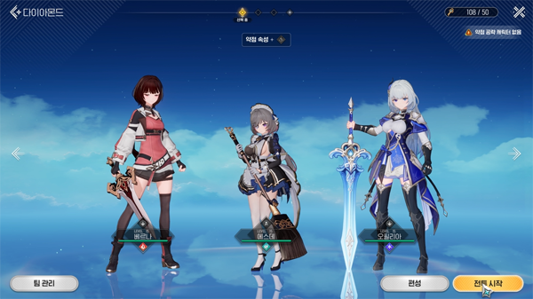
 |  | <몬길: 스타 다이브> |  |  |  |  |  |  |  |  |  |  |  |  | <스텔라소라>

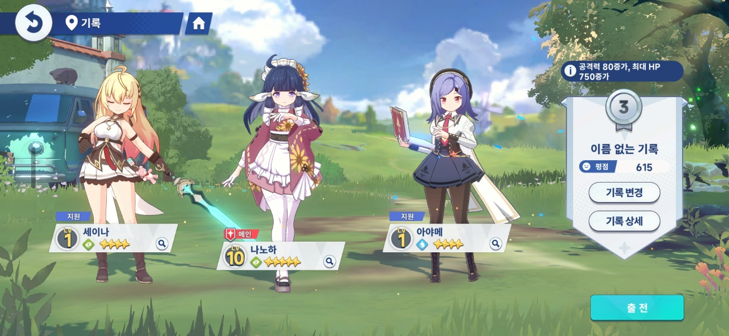

 | ② 파티 편성 정렬 규칙
 |  | - 파티 편성 UI에서 좌→우 = 1번, 2번, 3번
 |  | - 스테이지 전투 UI에서 위→아래 = 1번, 2번, 3번
 |  | - 해당 매핑의 순서는 스테이지 시작 시 고정이다.

 |  | - 활성 캐릭터 사망 시, 사망하지 않은 대기 캐릭터 중 가장 앞 순서 캐릭터가 활성으로 전환한다.
 |  |  | ex. 1번 캐릭터 사망 → 살아있는 2번 캐릭터 활성
 |  |  | ex. 1, 2번 캐릭터 사망 → 살아있는 3번 캐릭터 활성
 |  |  | ex. 2번 캐릭터 사망 → 살아있는 1번 캐릭터 활성

 | ③ 태그 전환 규칙

 |  |  |  | 구분 |  |  |  | 구분 |  | 내용
 |  |  |  | 활성 캐릭터 |  |  |  | On_Field |  | 유저가 직접 조작에 참여하여 이동·공격·회피·스킬을 사용한다.
 |  |  |  | 대기 캐릭터 |  |  |  | Off_Field |  | 캐릭터의 패시브 스킬·카드 효과는 오프필드에서도 동작이 가능하다.

 |  | - 캐릭터 태그 시에 쿨타임이 발생한다.
 |  |  | → 태그 성공 시 전원 공통 쿨타임 (약 2.5s)
 |  |  | → 태그 직후엔 무적 시간이 짧게 존재한다.

 |  | - 캐릭터 태그 실패의 경우:
 |  |  | → 쿨타임 시간 안에 태그를 시도한 경우
 |  |  | → 경직·다운 상태 시에 태그를 시도한 경우
 |  |  | → 채집·채광·낚시 도중 태그를 시도한 경우
 |  |  | → 태그를 시도하는 캐릭터가 사망한 경우

 |  | <몬길: 스타 다이브> |  |  |  |  |  |  |  |  |  |  |  |  | <원신>

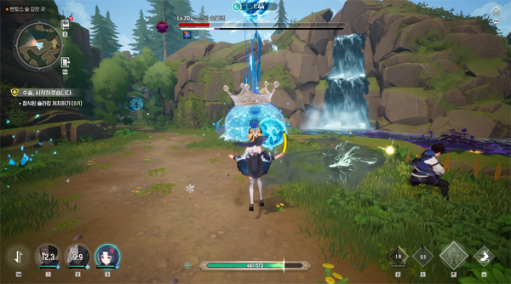
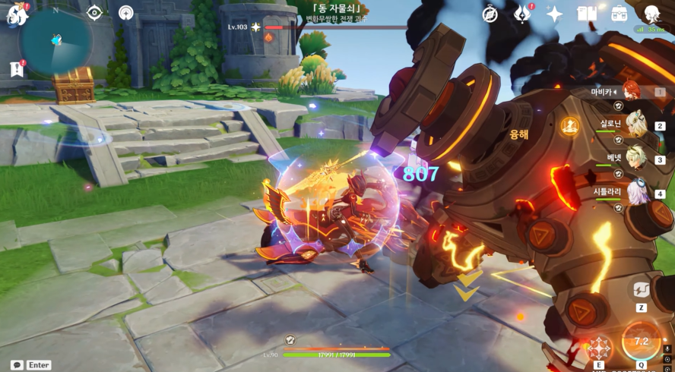

 |  |  |  |  |  |  |  |  |  |  |  |  |  |  |  | EOD

